Sheet1
 | Distribuidora | Jogo | Plataforma | QTD | Capa
0 | Rockstar | Gta | Ps4 | 1 | 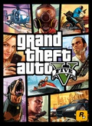
1 | seu pai | shxhsx | Ps4 | 1 | ?
2 | Rockstar | Bully | Ps4 | 1 | 

